CollectiveAccess
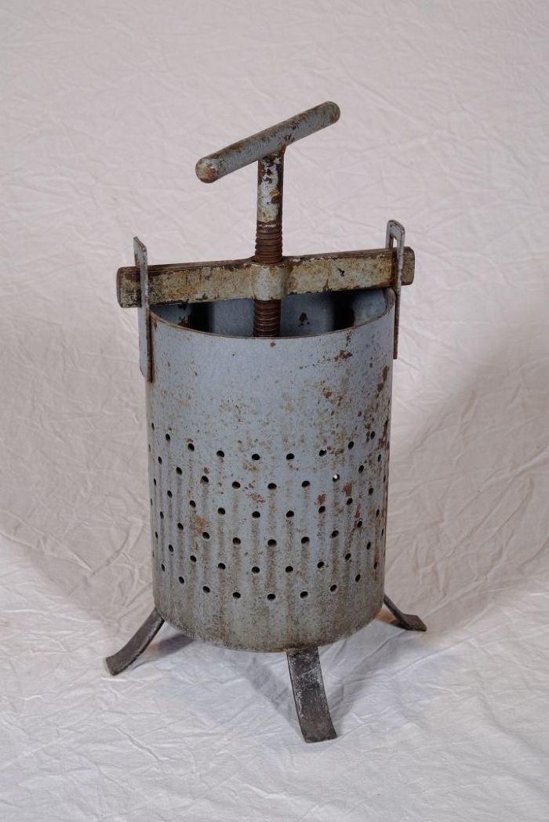
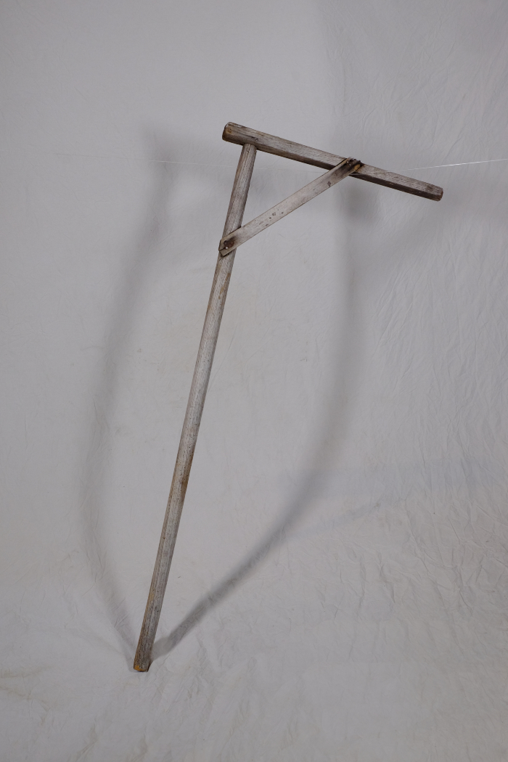
Image | Object | Description | Date
 | Obstpresse (A1127) | Die Presse diente zur Herstellung von Säften aus Obst und Gemüse. Indem man die Kurbel immer weiter nach unten drehte, konnte man großen Druck auf das Pressgut ausüben.
 | Rührstab für Pflaumenmus (A1772) | In der Erntezeit wurden große Mengen an Obst auf einmal verkocht. Hierfür wurden beispielsweise die großen Tröge in den Waschhäuser genutzt. In diese wurde unten einige Kieselsteine gelegt, damit das Mus nicht anbrannte. Mit dem Rührgerät konnte in dem großen Gefäß umgerührt werden.

